原因分析
 | 项目名称 | 人力资源管理系统
 | 原因分析会议日期 | 2021-05-05
 | 负责人 | 孙剑
 | 参与者 | 张婕、任敬华、郭蔷、姜宁、何恩超、王志、张颖菁、杜洋
 | 分析问题 | 系统测试用例编写不全面，数量较少

1、使用头脑风暴和鱼骨图方法罗列可能导致测试用例编写不全面的原因，如下鱼骨图所示。
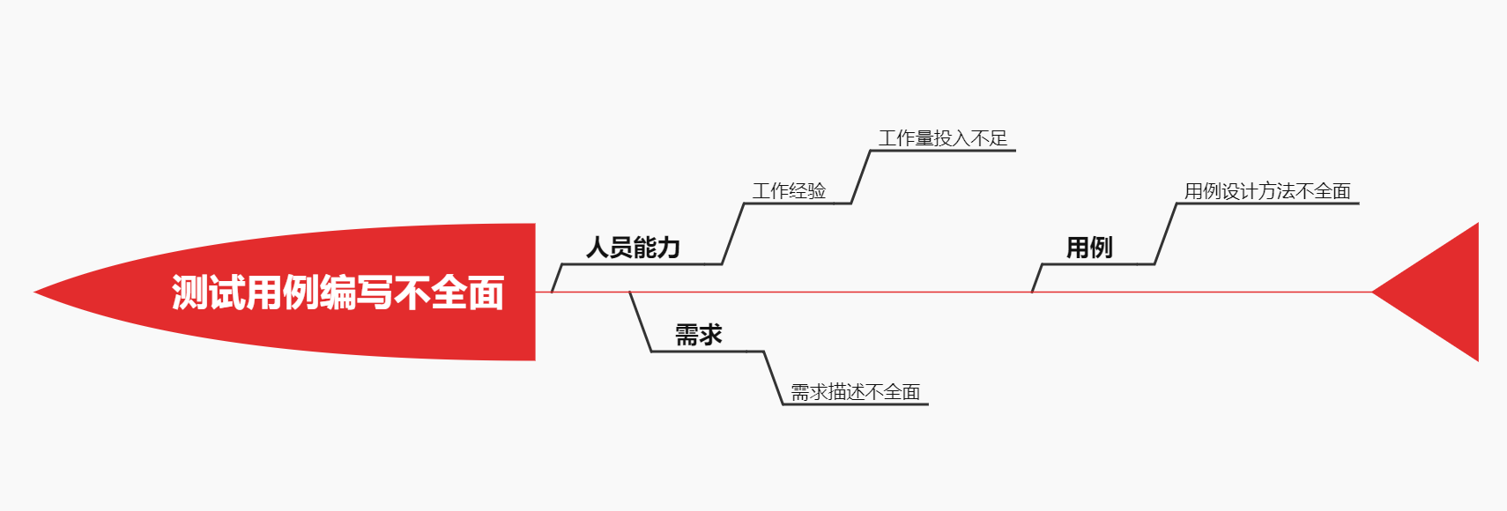

 | 2、寻找根本原因
 | 问题 | 一级原因 | 二级原因 | 支持人数 | 备注
 | 系统测试用例编写不全面 | 人员能力 | 工作经验不足 | 3
 |  |  | 工作量投入不足 | 1
 |  | 需求 | 需求描述不全面 | 1
 |  | 用例 | 用例设计方法不全面 | 4

 | 3、结合项目组成员讨论与投票得出根本原因为：测试人员采用的测试用例设计方法不全面

